상품제안서
대나무칫솔 2p세트 친환경 선물세트[인쇄무료] | 상품코드: F25954

 |  |  |  |  |  |  | 02-412-0044 | www.easy1.co.kr
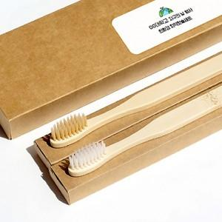

【상세/제작정보】 | 200세트미만 레이저인쇄비 600원별도

【인쇄/포장옵션】 | 스티커 / 포장불가능

【공급단가】 | 수량 | 200~ | 500~ | 1,000~ | 3,000~ | 5,000~
*VAT별도 | 단가 | 2,430원 | 2,390원 | 2,340원 | 2,280원 | 2,240원

【상품 URL】 | https://dev.easy1.co.kr:443/src/goods_detail.php?gdno=25954

